Hoja1
DATOS DE ENTRADA |  |  |  |  |  |  |  |  |  | Base (m) | Altura (m)
Número de nodos (Nn): | 6 |  | GL | 18 |  | NGLL | 11 |  | Dimensioncol | 0.2 | 0.2
Número de elementos (Ne): | 5 |  | GLE | 6 |  | NGLR | 7 |  | Dimensionviga | 0.2 | 0.25

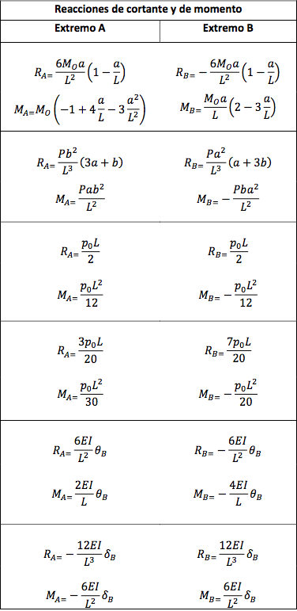
0 | 1 | 2 | 3 | 4 | 5 | 6 | 7 | 8 | 9 | 10 | 11 | 12 | 13 | 14 | 15 | 16 | 17 | 18 | 19 | 20 | 21 | 22 | 23 | 24
 |  |  |  | matriz de coordenadas |  |  |  | matriz de grados de libertad por elemento |  |  |  |  |  |  |  |  |  |  | vector de cargas en las luces (En MN)
Elemento | Area(m2) | E(Mpa) | I (m4) | Xi(m) | Yi(m) | Xf(m) | Yf(m) | gxi | gyi | gzi | gxf | gyf | gzf |  |  | Grados de libertad | VN de cargas de los nodos (KN) | Vector U de desplazamientos | Xi | Yi | Zi | Xf | Yf | Zf | CONDICION DE CARGA | REACCIONES DE CORTANTE Y MOMENTO
1 | 0.05 | 20000 | 0.00026 | 0 | 2.5 | 3 | 2.5 | 10 | 12 | 11 | 1 | 2 | 3 |  |  | 1 | 0 |  | 0 | 90 | 45 | 0 | 90 | -45
2 | 0.05 | 20000 | 0.00026 | 3 | 2.5 | 6 | 2.5 | 1 | 2 | 3 | 4 | 5 | 6 |  |  | 2 | 0 |  | 0 | 0 | 0 | 0 | 0 | 0
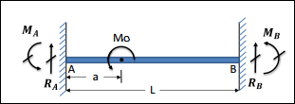
3 | 0.05 | 20000 | 0.00026 | 6 | 2.5 | 8 | 2.5 | 4 | 5 | 6 | 7 | 8 | 9 |  |  | 3 | 0 |  | 0 | 0 | 0 | 0 | 0 | 0 |  | DATOS DE ENTRADA |  | RESULTADOS
4 | 0.04 | 20000 | 0.00013 | 3 | 0 | 3 | 2.5 | 13 | 14 | 15 | 1 | 2 | 3 |  |  | 4 | 0 |  | 0 | 39.375 | 14.06 | 0 | 16.875 | -9.375 |  | Mo (KN.m) | -10 | RA | -0.00288 | MN
5 | 0.04 | 20000 | 0.00013 | 6 | 0 | 6 | 2.5 | 16 | 17 | 18 | 4 | 5 | 6 |  |  | 5 | 0 |  | 0 | -39.375 | -14.06 | 0 | -16.875 | 9.375 |  | L (m) | 5 | RB | 0.00288 | MN
 |  |  |  |  |  |  |  |  |  |  |  |  |  |  |  | 6 | 0 |  |  |  |  |  |  |  |  | a (m) | 2 | MA | -0.00120 | MN.m
 |  |  |  |  |  |  |  |  |  |  |  |  |  |  |  | 7 | 0 |  |  |  |  |  |  |  |  | b (m) | 3 | MB | -0.00320 | MN.m
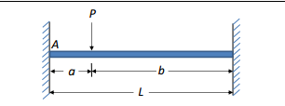
 |  |  |  |  |  |  |  |  |  |  |  |  |  |  |  | 8 | -20
 |  |  |  |  |  |  |  |  |  |  |  |  |  |  |  | 9 | 0 |  |  |  |  |  |  |  |  | DATOS DE ENTRADA |  | RESULTADOS
 |  |  |  |  |  |  |  |  |  |  |  |  |  |  |  | 10 | 0 |  |  |  |  |  |  |  |  | P (KN) | 1 | RA | 0.0005000 | MN
 |  |  |  |  |  |  |  |  |  |  |  |  |  |  |  | 11 | 0 |  |  |  |  |  |  |  |  | L (m) | 3 | RB | 0.0005000 | MN
 |  |  |  |  |  |  |  |  |  |  |  |  |  |  |  | 12 |  | 0 |  |  |  |  |  |  |  | a (m) | 1.5 | MA | 0.0003750 | MN.m
 |  |  |  |  |  |  |  |  |  |  |  |  |  |  |  | 13 |  | 0 |  |  |  |  |  |  |  | b (m) | 1.5 | MB | -0.0003750 | MN.m
 |  |  |  |  |  |  |  |  |  |  |  |  |  |  |  | 14 |  | 0
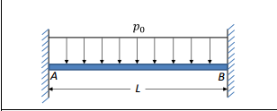
 |  |  |  |  |  |  |  |  |  |  |  |  |  |  |  | 15 |  | 0 |  |  |  |  |  |  |  | DATOS DE ENTRADA |  | RESULTADOS
 |  |  |  |  |  |  |  |  |  |  |  |  |  |  |  | 16 |  | 0 |  |  |  |  |  |  |  | Po (KN/m) | 1 | RA | 0.00300 | MN
 |  |  |  |  |  |  |  |  |  |  |  |  |  |  |  | 17 |  | 0 |  |  |  |  |  |  |  | L (m) | 6 | RB | 0.00300 | MN
 |  |  |  |  |  |  |  |  |  |  |  |  |  |  |  | 18 |  | 0 |  |  |  |  |  |  |  |  |  | MA | 0.00300 | MN.m
 |  |  |  |  |  |  |  |  |  |  |  |  |  |  |  |  |  |  |  |  |  |  |  |  |  |  |  | MB | -0.00300 | MN.m

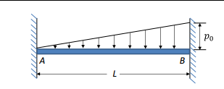
 |  |  |  |  |  |  |  |  |  |  |  |  |  |  |  |  |  |  |  |  |  |  |  |  |  | DATOS DE ENTRADA |  | RESULTADOS
 |  |  |  |  |  |  |  |  |  |  |  |  |  |  |  |  |  |  |  |  |  |  |  |  |  | Po (KN/m) | 1 | RA | 0.00090 | MN
 |  |  |  |  |  |  |  |  |  |  |  |  |  |  |  |  |  |  |  |  |  |  |  |  |  | L (m) | 6 | RB | 0.00210 | MN
 |  |  |  |  |  |  |  |  |  |  |  |  |  |  |  |  |  |  |  |  |  |  |  |  |  |  |  | MA | 0.00120 | MN.m
 |  |  |  |  |  |  |  |  |  |  |  |  |  |  |  |  |  |  |  |  |  |  |  |  |  |  |  | MB | -0.00180 | MN.m
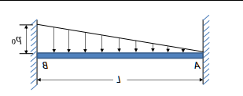
Po
$$B$$
 |  |  |  |  |  |  |  |  |  |  |  |  |  |  |  |  |  |  |  |  |  |  |  |  |  | DATOS DE ENTRADA |  | RESULTADOS
 |  |  |  |  |  |  |  |  |  |  |  |  |  |  |  |  |  |  |  |  |  |  |  |  |  | Po (KN/m) | 20 | RA | 0.02100 | MN
 |  |  |  |  |  |  |  |  |  |  |  |  |  |  |  |  |  |  |  |  |  |  |  |  |  | L (m) | 3 | RB | 0.00900 | MN
$$A$$
$$L$$
 |  |  |  |  |  |  |  |  |  |  |  |  |  |  |  |  |  |  |  |  |  |  |  |  |  |  |  | MA | 0.00900 | MN.m
 |  |  |  |  |  |  |  |  |  |  |  |  |  |  |  |  |  |  |  |  |  |  |  |  |  |  |  | MB | -0.00600 | MN.m

